Hoja1
2023-08-25 14:37:09

LA PAZ 28 - HAEDO 4460-2005
BUENOS AIRES luquearti@gmail.com
____________________________________________________________________________________
"ROLDANAS”
“Hierro ZINCADO”
“METALICAS”
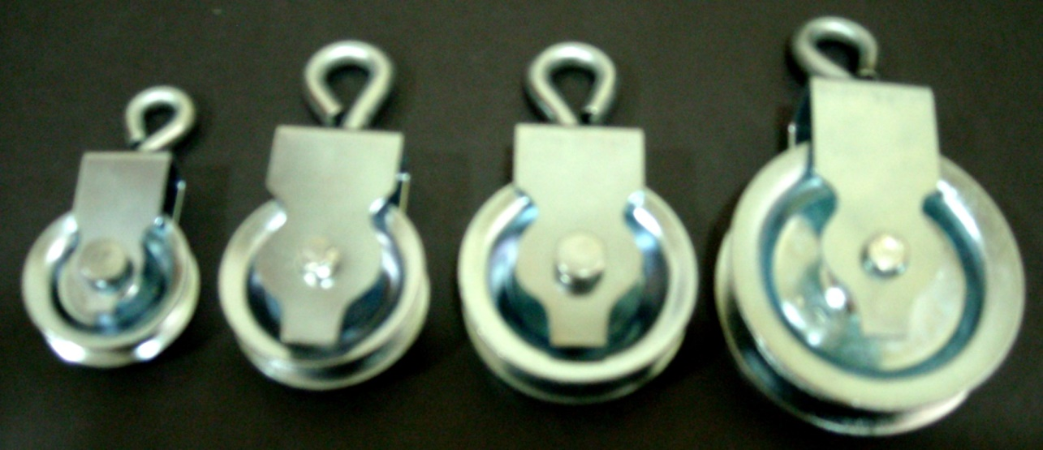

COD. | DESCRIPCION | PRECIO
R-160 | ROLDANA Chapa Zincado 25mm. | $ 93.33
R-161 | ROLDANA Chapa Zincado 32mm. | $ 121.40
R-162 | ROLDANA Chapa Zincado 38mm. | $ 136.10
R-163 | ROLDANA Chapa Zincado 50mm. | $ 171.00
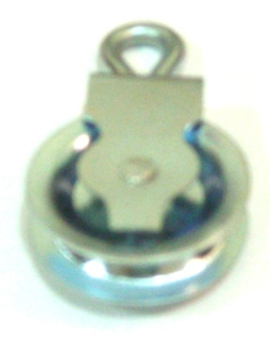

Envase x 12 unidades
N

